关系图
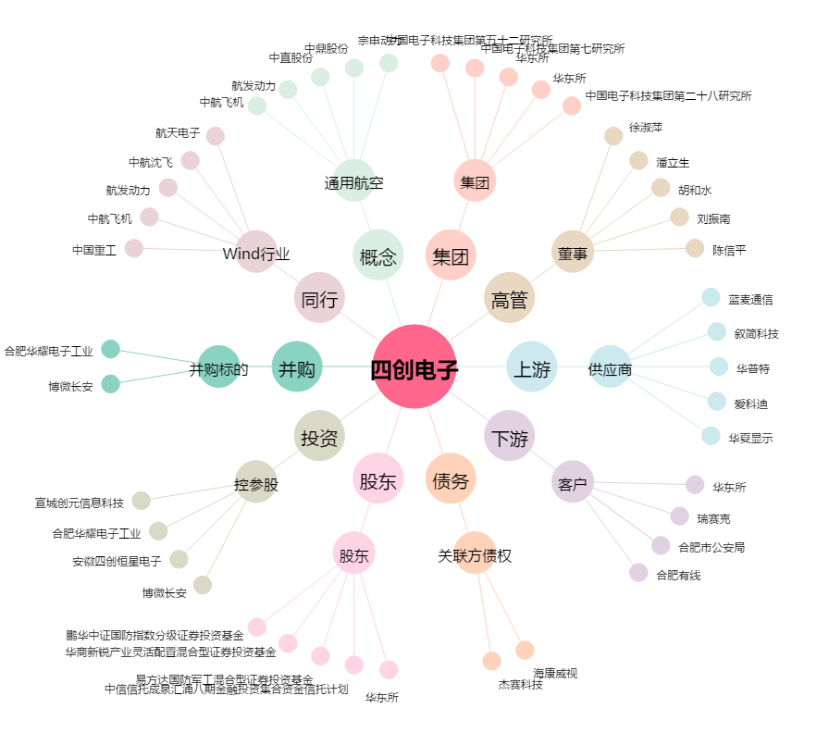
四创电子[600990.SH] - 关系概览图

